Sheet1
SISTEMA DE GERAÇÃO DE
ENERGIA SOLAR
FOTOVOLTAICA
 |  |  |  |  |  | Prezado (a) Cliente, Obrigado por escolher a NOVA SERRANA SOLAR®! Somos uma empresa brasileira especializada no desenvolvimento de soluções e projetos completos de energia solar fotovoltaica, fonte a qual nos dedicamos exclusivamente. Em parceria com grandes marcas nacionais e estrangeiras. A Nova Serrana Solar® atua no segmento de energia limpa, renovável e autossustentável, focada na produção de micro e mini geração de energia compartilhada através do Sistema On-Grid (conectado à rede). Prestamos total assessoria, que contempla desde o dimensionamento até a instalação do projeto. Bem-vindo (a) ao mundo melhor e Sustentável! O QUE FAZEMOS A Nova Serrana Solar® utiliza sua ampla experiência em análise, elaboração de projetos e instalação de usinas fotovoltaicas a fim de oferecer a seus clientes energia com menor custo. ■ Pré-Estudo: Avaliação da viabilidade técnica; ■ Viabilidade: Decisão sobre os detalhes do projeto; ■ Execução: Engenharia, gestão de compras e execução do projeto; ■ Aprovação: Acompanhamos a homologação do sistema junto à distribuidora de energia responsável; ■ Geração de energia: Início da geração de energia limpa; ■ Monitoramento: Todas as etapas de instalação seguem rigoroso padrão. Monitoramos as instalações periodicamente por meio de uma plataforma online. NOSSO COMPROMISSO ■ Credibilidade; ■ Atendimento de qualidade; ■ Instalações padronizadas; ■ Solução completa; ■ Produtos classe A; ■ Garantia. | BENEFICIOS DO SISTEMA SOLAR FOTOVOLTAICO ■ Retomo garantido do Investimento em curto prazo; ■ Proteção contra os aumentos constantes na Conta de energia: ■ Redução no valor da conta de luz em até 95%: ■ Valorização do seu Imóvel em até 20%; ■ Sistema gerador de energia de longa durabilidade, superior a 25 anos. |  |  |  |  |  |  |  |  |  |  | ANOTAÇÕES
 |  |  |  |  |  |  |  | DADOS DO CLIENTE E DA INSTALAÇÃO |  |  |  |  | DADOS DO CLIENTE E DA INSTALAÇÃO
PROPOSTA |  |  |  |  |  |  |  | NOME | - |  |  |  | NOME | -
 |  |  |  |  |  |  |  | TELEFONE | - |  |  |  | TELEFONE | -
 |  |  |  |  |  |  |  | ENDEREÇO | - |  |  |  | ENDEREÇO | - |  |  |  |  | R$ -
DADOS DO CLIENTE |  |  |  |  |  |  |  |  |  |  |  |  |  |  |  |  |  |  | R$ -
NOME DO CLIENTE |  |  |  |  |  |  |  | CAPACIDADE DE GERAÇÃO DO SISTEMA |  |  |  |  | CAPACIDADE DE GERAÇÃO DO SISTEMA |  |  |  |  |  | R$ -
N° DA PROPOSTA |  |  |  |  |  |  |  | POTÊNCIA MÉDIA DO PAINEL |  | - |  |  | POTÊNCIA MÉDIA DO PAINEL |  | - |  |  |  | R$ -
CONSULTOR |  |  |  |  |  |  |  | PRODUÇÃO MÉDIA MENSAL |  | - |  |  | PRODUÇÃO MÉDIA MENSAL |  | - |  |  |  | R$ -
DATA |  |  |  |  |  |  |  | POTÊNCIA TOTAL DO SISTEMA |  | - |  |  | POTÊNCIA TOTAL DO SISTEMA |  | - |  |  |  | R$ -
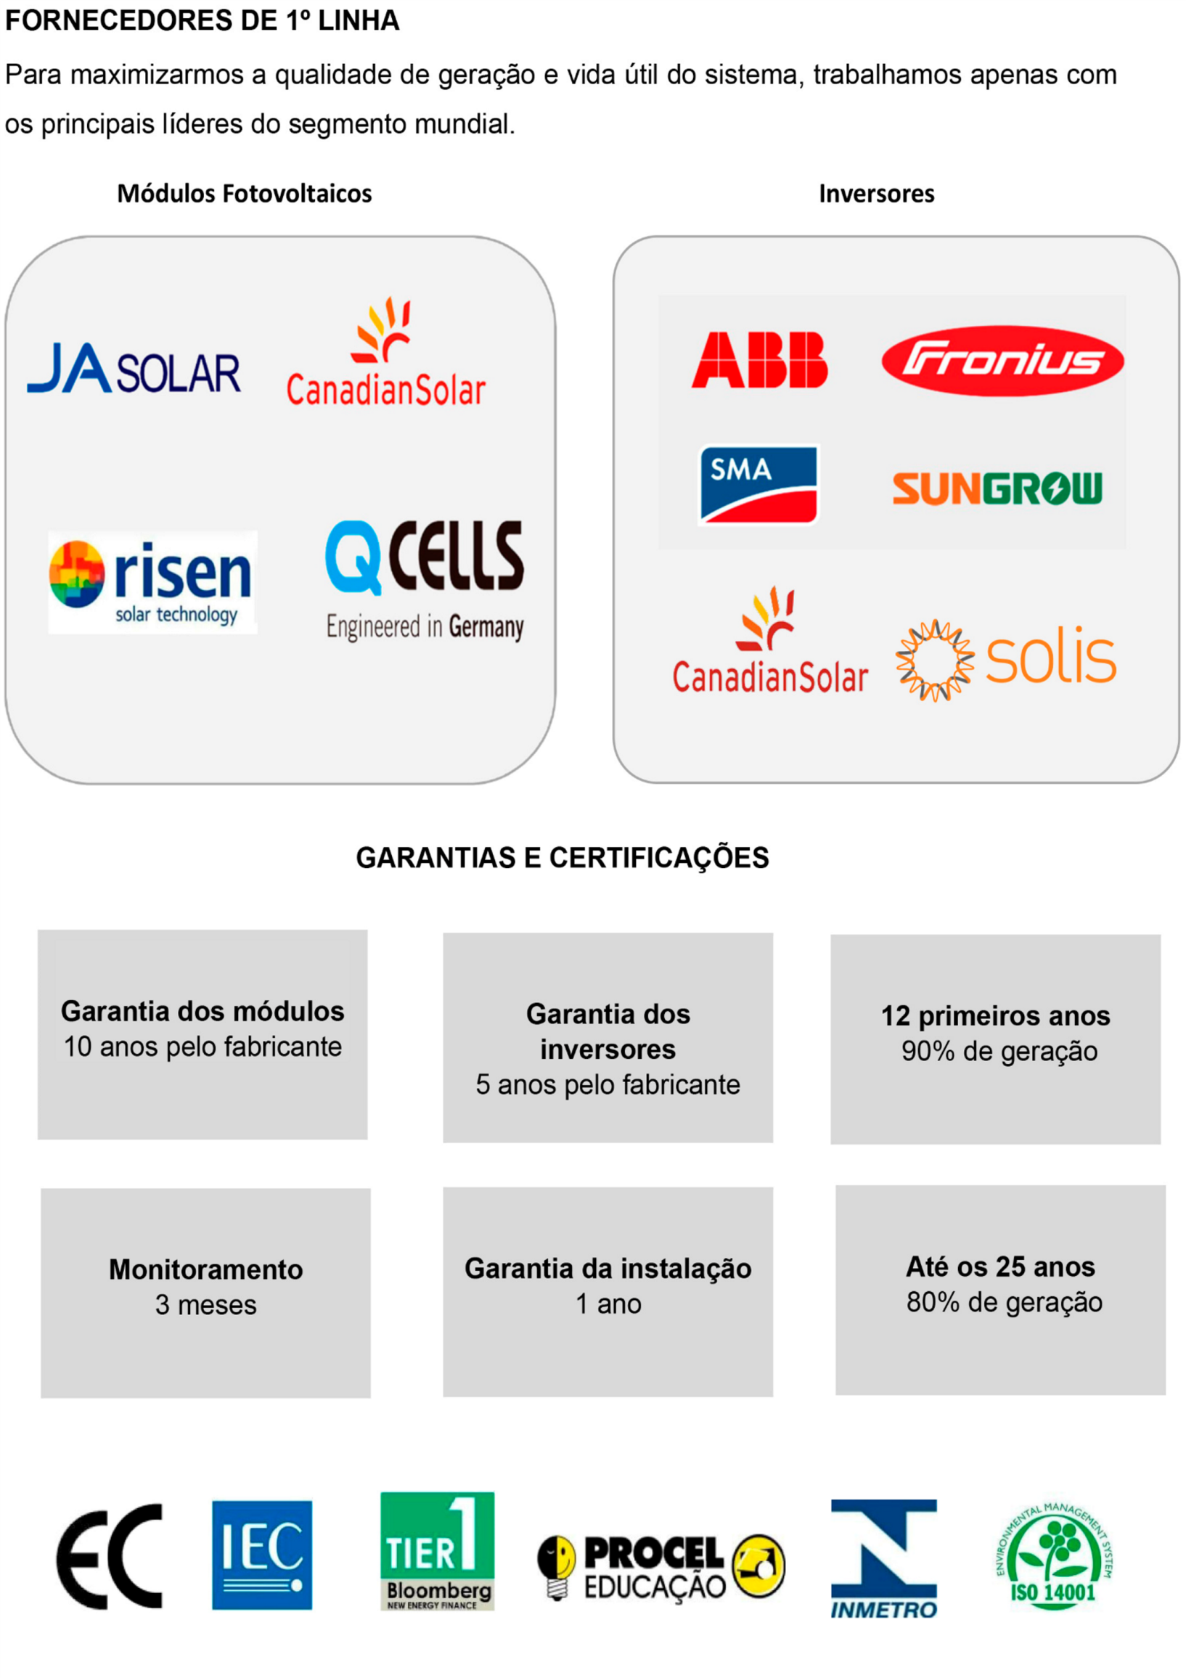
TELEFONE |  |  |  |  |  |  |  |  |  |  |  |  |  |  |  |  |  |  | R$ -
ENDEREÇO |  |  |  |  |  |  |  | SEU PROJETO FOTOVOLTAICO |  |  |  |  | SEU PROJETO FOTOVOLTAICO |  |  |  |  |  | R$ -
BAIRRO |  |  |  |  |  |  |  | ITEM |  | QUANTIDADE |  | CARACTERÍSTICA | ITEM |  | QUANTIDADE |  | CARACTERÍSTICA
CIDADE |  |  |  |  |  |  |  | INVERSOR SOLIS/FRONIUS |  | - |  | - | INVERSOR |  | - |  | -
 |  |  |  |  |  |  |  | STRINGBOX |  | - |  | - | STRINGBOX |  | - |  | -
 |  |  |  |  |  |  |  | PAINEL BEL ENERGY/CANADIAN/RISEN |  | - |  | - | PAINEL BEL ENERGY/CANADIAN/RISEN |  | - |  | -
 |  |  |  |  |  |  |  | CABO FOTOVOLTAICO PRETO/VERMELHO |  | - |  | - | CABO FOTOVOLTAICO PRETO/VERMELHO |  | - |  | -
DADOS DA PROPOSTA |  |  |  |  |  |  |  | ESTRUTURA |  | - |  | - | ESTRUTURA |  | - |  | - |  | R$ -
ITENS |  | QUANTIDADE | POTENCIA (W) |  |  |  |  |  |  |  |  |  |  |  |  |  |  |  | R$ -
PAINEL | BEL ENERGY/CANADIAN/RISEN |  |  |  |  |  |  | INVESTIMENTO E CONDIÇÕES DE PAGAMENTO |  |  |  |  | INVESTIMENTO E CONDIÇÕES DE PAGAMENTO |  |  |  |  |  | R$ -
INVERSOR | SOLIS/FRONIUS |  |  |  |  |  |  | PREÇO DO SISTEMA INSTALADO |  |  | R$ - |  | PREÇO DO SISTEMA INSTALADO |  |  | R$ - |  |  | R$ -
INVERSOR |  |  |  |  |  |  |  | PRAZO DE INSTALAÇÃO |  | 90 DIAS |  |  | PRAZO DE INSTALAÇÃO |  | 90 DIAS |  |  |  | R$ -
- |  | - | - |  |  |  |  | CONDIÇÃO DE PAGAMENTO |  | À VISTA |  |  | CONDIÇÃO DE PAGAMENTO |  | À VISTA |  |  |  | R$ -
ESTRUTURA PARA |  |  |  |  |  |  |  | RETORNO DO INVESTIMENTO |  | 3 ANOS |  |  | RETORNO DO INVESTIMENTO |  | 3 ANOS |  |  |  | R$ -
PRODUÇÃO MÉD. MENSAL |  |  |  |  |  |  |  |  |  |  |  |  |  |  |  |  |  |  | R$ -
PREÇO

DADOS DA PROPOSTA
ITENS |  | QUANTIDADE | POTENCIA (W)
PAINEL | BEL ENERGY/CANADIAN/RISEN
INVERSOR | SOLIS/FRONIUS
INVERSOR
- |  | - | -
ESTRUTURA PARA
PRODUÇÃO MÉD. MENSAL
PREÇO

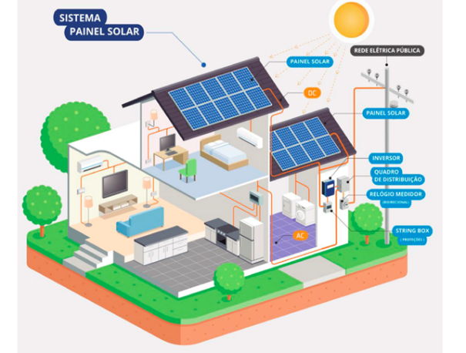

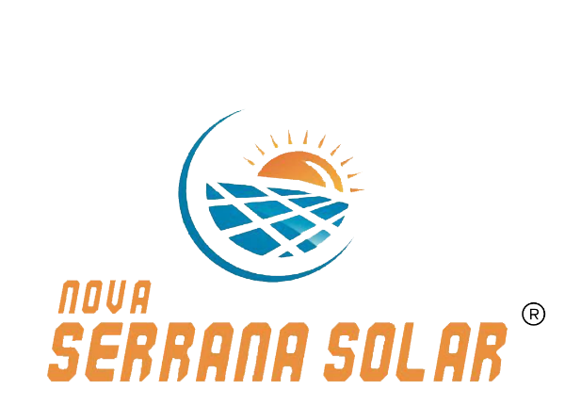

 |  |  |  | CLIENTE: | -
 |  |  |  | N° DA PROPOSTA: | -
 |  |  |  | CONSULTOR: | -
 |  |  |  | DATA: | 0 |  |  |  |  |  |  | TEL: (37) 99917-0206 |  |  |  |  | TEL: (37) 99917-0206

 |  |  |  |  |  |  |  | OBS: ORÇAMENTO VALIDO POR 3 DIAS. |  |  |  | @SERRANASOLAR | OBS: ORÇAMENTO VALIDO POR 3 DIAS. |  |  |  | @SERRANASOLAR

